상품제안서
모모스틱-정품(무선충전가능) | 상품코드: F11696

 |  |  |  |  |  |  | 02-412-0044 | www.easy1.co.kr
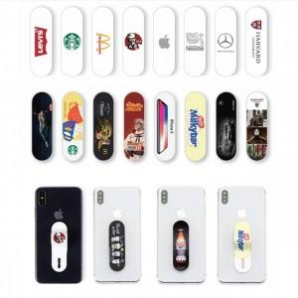

【상세/제작정보】 | 자유로운 한손조작~ 무선충전이 가능한 핑거그립 Made in Korea 정품

【인쇄/포장옵션】 | 풀칼라 / 은투지퍼백포장

【공급단가】 | 수량 | 100~ | 300~ | 500~ | 1,000~ | 3,000~
*VAT별도 | 기본지퍼백 | 1,820원 | 1,750원 | 1,690원 | 1,620원 | 1,560원

【상품 URL】 | http://www.easy1.co.kr/src/goods_detail.php?gdno=11696

